Sheet1
 | SPARK | Mavic Pro | M200 | M210 | Matrice 600 | Phantom 4 Pro | Inspire 2 T650 | Phantom 4 Advanced | Phantom 3 Professional
重量 | 300ｇ | 734g (ジンバルカバーを含まない) 743g (ジンバルカバーを含む) | 約3.80 kg 約4.53 kg （バッテリーにより変わる） | 約3.84 kg (標準バッテリー2個搭載時) (TB55バッテリー2個を含む) 約4.57 kg | （TB47Sバッテリー6個を含む） 9.1 kg 重量（TB48Sバッテリー6個を含む） 9.6 kg |  | 3,440g | 1368 g | 1280 g
寸法 | 143*143*55mm | 高さ 83 x 幅 83 x 奥行き 198mm | アーム展開時887×880×378 mm (アーム収納時) 716×220×236 mm | （展開）887×880×378 mm (アーム収納時) 716×220×236 mm | 1668 mm x 1518 mm x 759 mm （プロペラ、機体アーム、GPS マウントを広げた状態） 640 mm x 582 mm x 623 mm （機体アームとGPS マウントを折りたたんだ状態）
対角寸法 | 170mm | 335mm | 643 mm | 643 mm | 1133 mm | 350mm プロペラなし | 605mm | 350 mm プロペラなし | (プロペラを含まず) 350 mm
最大速度 | 50k/h | 64.8km/h | Sモード 23 m/s Pモード 17m/s Aモード 23m/s | Sモード 18 m/s Pモード 16 m/s Aモード 16 m/s | 18 m/s | 72km/h (Sモード) 、58km/h (Aモード) 、 50km/h (Pモード) | 94km/h | 72km/h (Sモード)、58km/h (Aモード)、50km/h (Pモード) | 16 m/s (ATTI モード、無風)
最大飛行時間 | 16分（20km/h） | 約27分 | (ペイロードなし、TB50バッテリー搭載時) 27分 (最大ペイロード、TB50バッテリー搭載時) 13分 (ペイロードなし、TB55バッテリー搭載時) 38分 | (ペイロードなし、TB50バッテリー搭載時) 27分 最大飛行時間 (ペイロードなし、TB55バッテリー搭載時) 38分 最大飛行時間 (最大ペイロード、TB50バッテリー搭載時) 13分 最大飛行時間 (最大ペイロード、TB55バッテリー搭載時) 24分 | ペイロードなし：35分、ペイロード6 kg: 16 分 ホバリング時間 （TB48Sバッテリー6個を含む） ペイロードなし：40分、ペイロード 5.5kg：18分 |  | 約27分 | 約30分 | 約 23 分
最大ホバリング | 15分 | 24分
動作環境 | 0~40度 | 0～40°C | -20～45℃ IP43 | -20～45℃ IP43 | ー10° ～ 40° |  | -20～40℃ | 0 ～ 40℃ | 0 ～ 40°C
衛星測位システム | GPS/GLONASS | GPS / GLONASS | 上方赤外線センサー、0～5 m | 上方赤外線センサー 障害物認識範囲 0.1～5 m | 上方赤外線センサー 障害物認識範囲 0～5 m | GPS 赤外線検知システム 障害物検知範囲 0.2 ～ 7m | GPS/GLONASS | GPS/GLONASS | GPS/GLONASS
３D認識システム |  |  | 前方ビジョンシステム、下方ビジョンシステム | 前方ビジョンシステム、下方ビジョンシステム | 前方ビジョンシステム、下方ビジョンシステム |  |  | ビジョンシステム 前方ビジョンシステム 下方ビジョンシステム | 前方ビジョンシステム 下方ビジョンシステム
障害物認識範囲 | 0.2~5m |  | （上方）0.7～30 m （下方）速度範囲 10 m/s未満(高度2 m) 高度範囲 10 m未満 動作範囲 10 m未満 動作環境 地表の模様が明瞭で、適切な明るさのある状態 (15ルクス超) 超音波センサー動作範囲 10～500 cm 超音波センサー動作環境 | （上方）0.7～30m 下方ビジョンシステム 速度範囲 10 m/s未満(高度2 m) 高度範囲 10 m未満 動作範囲 10 m未満 動作環境 地表の模様が明瞭で、適切な明るさのある状態 (15ルクス超) 超音波センサー動作範囲 10-500 cm 超音波センサー動作環境 非吸収性の固い地表 | 前方ビジョンシステム 障害物認識範囲 0.7～30 m 下方ビジョンシステム 速度範囲 10 m/s未満(高度2 m) 高度範囲 10 m未満 動作範囲 10 m未満 動作環境 地表の模様が明瞭で、適切な明るさのある状態 (15ルクス超) 超音波センサー動作範囲 10～500 cm 超音波センサー動作環境 非吸収性の固い地表 | ビジョンシステム 前方ビジョンシステム 後方ビジョンシステム 下方ビジョンシステム 対応速度 高度2mで50km/h以下 対応高度 0 ～ 10m 動作範囲 0 ～ 10m 障害物検知範囲 0.7 ～ 30m 障害物検知角度 前方ビジョンシステム：60° (水平方向)、±27° (垂直方向) 後方ビジョンシステム：60° (水平方向)、±27° (垂直方向) 下方ビジョンシステム：70° (前後)、50° (左右) 検知周波数 前方：10Hz 後方：10Hz 下方：20Hz 動作環境 地表の模様が明瞭で、適切な明るさのある状態 (15 ルクス超) | 下方ビジョンシステム 対応速度 高度2mで10m/sの速度で飛行するとき 対応高度 10 m未満 ビジョンシステム動作範囲 10 m未満 ビジョンシステム動作環境 地表の模様が明瞭で、適切な明るさのある状態 (15 ルクス超) 超音波センサー動作範囲 0.1～5m 超音波センサー動作環境 非吸収性の固い地表 (厚い屋内用カーペットは性能が低下します) 上方赤外線センサー 障害物検知範囲 0～5m 障害物検知角度 ±5° 動作環境 表面が平坦ではなく、高反射率で大きな物 | 前方ビジョンシステム 下方ビジョンシステム 対応速度 高度2mで50km/h以下 対応高度 0 ～ 10m 動作範囲 0 ～ 10m 障害物検知範囲 0.7 ～ 30m 障害物検知角度 前方：60° (水平), 27° (垂直) 下方：70° (前方と後方)、50° (左と右) 検知周波数 前方：10Hz 下方：20Hz | 前方ビジョンシステム 下方ビジョンシステム 対応速度 8 m/秒未満 (地上 2 m 超) 対応高度 30 cm 〜 300 cm 動作範囲 50 cm 〜 300 cm 動作環境 クリアパターンおよび適切なライティング (15 ルクス超) がある表面
最大離陸重量 | 300ｇ |  | 6.14KG |  | 15.1 kg | 1388 g | 4,000 g
カメラ
センサー | 1/2.3インチCMOS 有効画素数: 12MP | 1/2.3"(CMOS) 、有効画素数：1,235万画素 |  |  |  | 1’’ CMOS、有効画素数： 2,000万画素 |  | 1’’ CMOS、有効画素数： 2,000万画素 | 1/2.3" CMOS 有効画素数：12.4 M （合計ピクセル:12.76 M)
レンズ | FOV 81.9° 25mm (35mm版換算) f/2.6 (撮影範囲: 2m～∞) | 視野角：78.8°、26mm（35mm 判換算）f/2.2 ディストーション <1.5% 焦点 0.5m～無限遠 |  |  |  | 視野角：84° 、8.8mm/24mm (35mm判換算) 、f/2.8 ～ f/11 オートフォーカス (1m～∞) |  | 視野角：84° 、8.8mm/24mm (35mm判換算) 、f/2.8～f/11オートフォーカス (1m～∞) | FOV 94° 20 mm (35 mm フォーマット同等) f/2.8、 ∞ フォーカス
ISOレンジ | 動画: 100～3200 写真: 100～1600 | 100～3200（ビデオ）、100～1600（写真 |  |  |  | 動画：100 ～ 3200 (自動) 、100 ～ 6400 (手動) 静止画：100 ～ 3200 (自動) 、100 ～12800 (手動) |  | 動画：100 ～ 3200 (自動) 、100 ～ 6400 (手動) 静止画：100 ～ 3200 (自動) 、100 ～12800 (手動) | 100 〜 3200 (ビデオ) 100-1600 (写真)
電子シャッター | 2 ～ 1/8000s | 8 秒～1/8000 秒 |  |  |  | 8 ～ 1/8000s |  | 8 ～ 1/8000s | 8s 〜 1/8000s
静止画サイズ | 3968×2976 1440×1080：ShallowFocus (シャロー・フォーカス)使用時 2300×1280：Pano (水平)の場合 960×1280：Pano (垂直)の場合 | 4000 x 3000 |  |  |  | 4096×2160(4096×2160 24/25/30/48/50p) 3840×2160(3840×2160 24/25/30/48/50/60p) 2720×1530(2720×1530 24/25/30/48/50/60p) 1920×1080(1920×1080 24/25/30/48/50/60/120p) 1280×720(1280×720 24/25/30/48/50/60/120p) |  | 最大静止画サイズ 3:2アスペクト比：5472 × 3648 4:3アスペクト比：4864 × 3648 16:9アスペクト比：5472 × 3078 PIV(ピクチャーインビデオ)の静止画サイズ 4096×2160(4096×2160 24/25/30/48/50p) 3840×2160(3840×2160 24/25/30/48/50/60p) 2720×1530(2720×1530 24/25/30/48/50/60p) 1920×1080(1920×1080 24/25/30/48/50/60/120p) 1280×720(1280×720 24/25/30/48/50/60/120p) | 4000×3000 シングルショット バーストショット：3/5/7 ショット オート露出ブラケット (AEB)：3/5 0.7EV バイアス時ブラケットフレーム 低速度撮影
解像度 | FHD: 1920×1080 30p | DCI4K: 4096×2160 24p UHD4K : 3840×2160 24/25/30p 2.7K: 2720x1530 24/25/30p FHD: 1920×1080 24/25/30/48/50/60/96p HD: 1280×720 24/25/30/48/50/60/120 |  |  |  | H.265 C4K:4096×2160 24/25/30p @100Mbps 4K:3840×2160 24/25/30p @100Mbps 2.7K:2720×1530 24/25/30p @65Mbps 2.7K:2720×1530 48/50/60p @80Mbps FHD:1920×1080 24/25/30p @50Mbps FHD:1920×1080 48/50/60p @65Mbps FHD:1920×1080 120p @100Mbps HD:1280×720 24/25/30p @25Mbps HD:1280×720 48/50/60p @35Mbps HD:1280×720 120p @60Mbps H.264 C4K:4096×2160 24/25/30/48/50/60p @100Mbps 4K:3840×2160 24/25/30/48/50/60p @100Mbps 2.7K:2720×1530 24/25/30p @80Mbps 2.7K:2720×1530 48/50/60p @100Mbps FHD:1920×1080 24/25/30p @60Mbps FHD:1920×1080 48/50/60 @80Mbps FHD:1920×1080 120p @100Mbps HD:1280×720 24/25/30p @30Mbps HD:1280×720 48/50/60p @45Mbps HD:1280×720 120p @80Mbps |  | H.265 C4K:4096×2160 24/25/30p @100Mbps 4K:3840×2160 24/25/30p @100Mbps 2.7K:2720×1530 24/25/30p @65Mbps 2.7K:2720×1530 48/50/60p @80Mbps FHD:1920×1080 24/25/30p @50Mbps FHD:1920×1080 48/50/60p @65Mbps FHD:1920×1080 120p @100Mbps HD:1280×720 24/25/30p @25Mbps HD:1280×720 48/50/60p @35Mbps HD:1280×720 120p @60Mbps H.264 C4K:4096×2160 24/25/30/48/50/60p @100Mbps 4K:3840×2160 24/25/30/48/50/60p @100Mbps 2.7K:2720×1530 24/25/30p @80Mbps 2.7K:2720×1530 48/50/60p @100Mbps FHD:1920×1080 24/25/30p @60Mbps FHD:1920×1080 48/50/60 @80Mbps FHD:1920×1080 120p @100Mbps HD:1280×720 24/25/30p @30Mbps HD:1280×720 48/50/60p @45Mbps HD:1280×720 120p @80Mbps | UHD：4096x2160p 24/25, 3840x2160p 24/25/30 FHD:1920x1080p 24/25/30/48/50/60 HD:1280x720p 24/25/30/48/50/60 2.7K: 2704 x1520p 24/25/30 (29.97)
ビデオビットフレーム | 24 Mbps | 60Mbps |  |  |  | 100 Mbps |  | 100 Mbps | 60 Mbps
フォーマット | JPEG、MP4 | JPEG, DNG、 MP4、MOV |  |  |  | JPEG, DNG (RAW), JPEG + RAW 動画 MP4/MOV (AVC/H.264；HEVC/H.265) |  | JPEG, DNG (RAW), JPEG + DNG 動画 MP4/MOV (AVC/H.264；HEVC/H.265) | JPEG, DNG ( RAW ) 動画 MP4 / MOV
最大伝送距離 | FCC: 2 km; CE: 500 m; SRRC: 500 m; MIC: 500 m | FCC: 7 km; CE: 4 kmSRRC: 4 km MIC: 4 km | 2.4 GHz: 4.3 miles (7 km, FCC); 2.2 miles (3.5 km, CE) ; 2.5 miles (4 km, SRRC) |  | 最大伝送距離 3.5 km | FCC: 7 km CE: 3.5 km SRRC: 4 km MIC: 4km | 2.4 GHz: FCC: 7 km; CE: 3.5 km; SRRC: 4 km; MIC: 4 km; | FCC: 7 km CE: 3.5 km SRRC: 4 km MIC: 4km | FCC: 5 km CE: 3.5 km MIC: 2km
バッテリー容量 | １４８０ｍAh | 2,970mAh | 4280 mAh | 4280 mAh | 5700 mAh | 6000mAh | 6000mAh | 5870 mAh | 4480 mAh
Wi-Fi | 〇
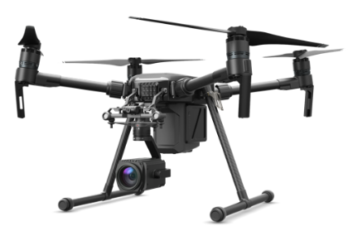
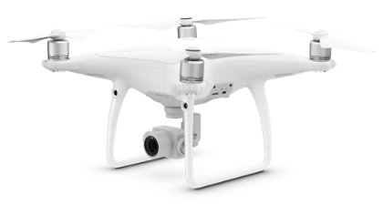
microSD | 〇 | 〇 |  | RTKはGPSあり | GPSまうんと | 〇 |  |  | 〇
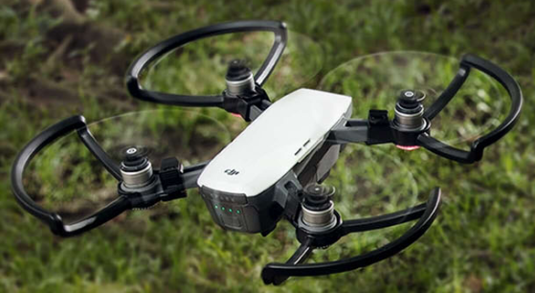
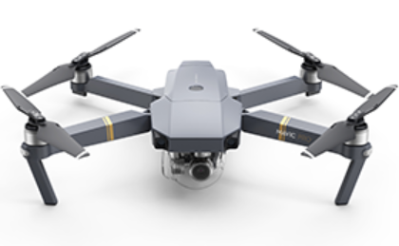
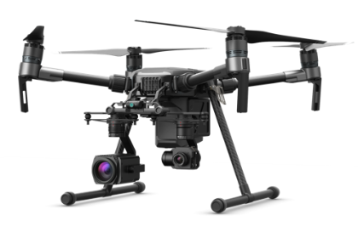
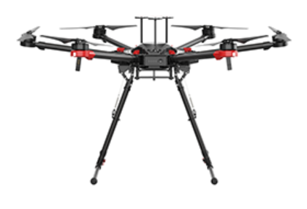
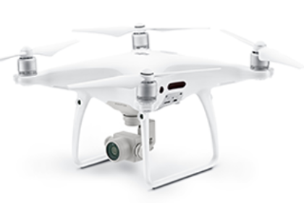
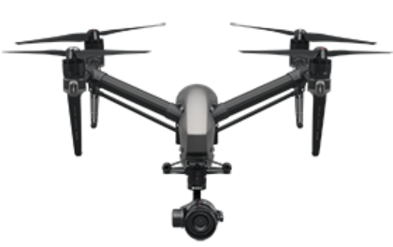
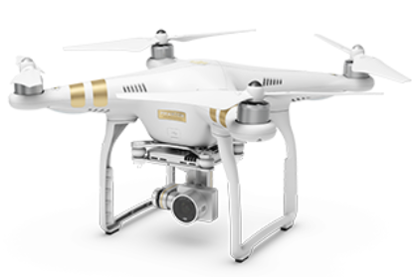

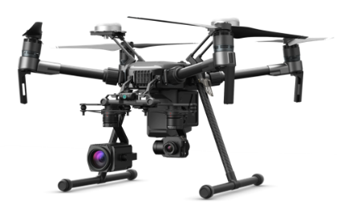

 | URL：https://developer.dji.com/products/

